Рус
 | ОБЪЯВЛЕНИЕ Компания объявляет тендер на закупку товаров в ассортименте
1. | № | Наименование товаров | Спецификация | Ед.изм | Кол-во | Рисунок
 | 1 | Анкерный болт для бетона | М10х125мм | шт | 20 | 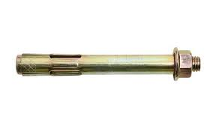 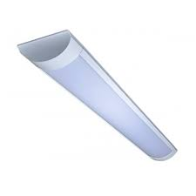 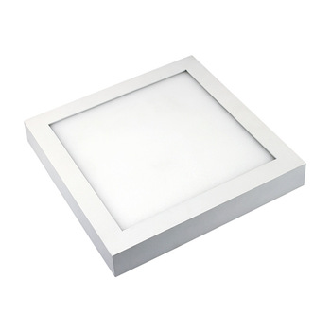 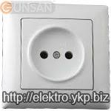 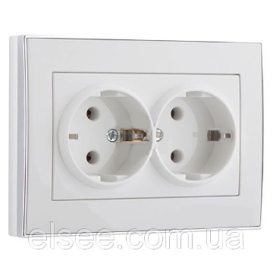 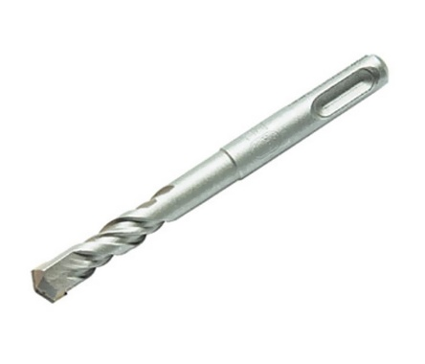 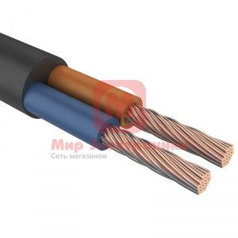 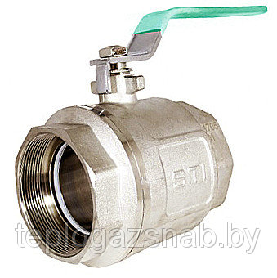 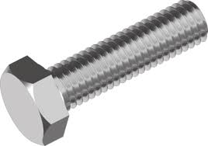 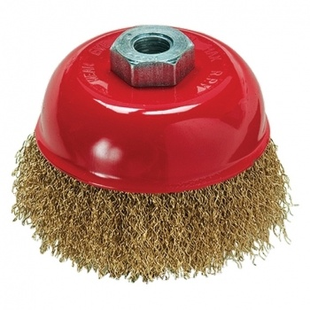
 | 2 | Анкерный болт для бетона | М12х200мм | шт | 20
 | 3 | Анкерный болт для бетона | М14х200мм | шт | 20
 | 4 | Анкерный болт для бетона | М16х200мм | шт | 20
 | 5 | Линейный светильник | ЛЭД -36W, 1200мм | шт | 20
 | 6 | Линейный светильник | ЛЭД -18W, 600мм | шт | 20
 | 7 | Светодиодная панель | ЛЭД -12W,200ммх200мм | шт | 20
 | 8 | Разетка внутренняя | "Vesta" | шт | 20
 | 9 | Разетка двойная внутренняя | "Vesta" | м | 20
 | 10 | Бур для бетона | Ф12ммх260мм | шт | 5
 | 11 | Кабель многожильный медный | 2х2,5 | метр | 100
 | 12 | Кран шаровой | Ф80мм, Латунь | шт | 2
 | 13 | Кран шаровой | Ф50мм, Латунь | шт | 1
 | 14 | Болт | М24х80мм | шт | 30
 | 15 | Металлические щётки для УШМ | Ф115мм | шт | 10

2. | Срок предоставления коммерческого предложения – до 30.12.2019г

3. | Условия поставки – Доставка до завода

4. | Условия оплаты – 15% предоплата, 85% по факту поставки товара.

5. | Требуемые документы :
 | - Коммерческое предложение (с указанием условий оплаты и сроков доставки)
 | - Лицензия
 | - Сертификат
 | Контактный телефон: +99890 380 57 27 / e-mail: bakhodirjon.kambarov@uzcc.uz

eng
 | Announcement The company announces a tender for the purchase of goods in assortment.
1. | № | Names of goods | Specification | unit | q-ty | Рисунок
 | 1 | Concrete Anchor Bolt | M10x125mm | ea | 20 | 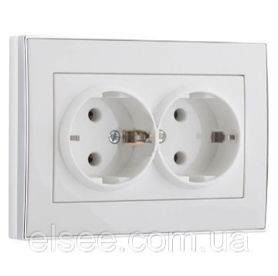 
 | 2 | Concrete Anchor Bolt | М12х200mm | ea | 20
 | 3 | Concrete Anchor Bolt | М14х200mm | ea | 20
 | 4 | Concrete Anchor Bolt | М16х200mm | ea | 20
 | 5 | Linear light | LED -36W, 1200mm | ea | 20
 | 6 | Linear light | LED -18W, 1200mm | ea | 20
 | 7 | LED panel | LED -12W,200mmх200mm | ea | 20
 | 8 | The socket is internal | "Vesta" | ea | 20
 | 9 | The socket is double internal | "Vesta" | ea | 20
 | 10 | Concrete drill | Ф12mmх260mm | еа | 5
 | 11 | Stranded copper cable | 2х2,5 | metr | 100
 | 12 | Ball valve | Ф80мм, Латунь | ea | 2
 | 13 | Ball valve | Ф50мм, Латунь | ea | 1
 | 14 | Bolt | М24х80mm | ea | 30
 | 15 | Metal brushes for angle grinders | Ф115mm | еа | 10

2. | The date for submitting a quotation is 30.12.2019y

3. | Terms of delivery - delivery to O'zErae Climate Control

4. | Terms of payment - 15% prepayment, 85% delivery of the goods.

5. | Required documents :
 | Quotation: (with terms of payment and terms of delivery)
 | License
 | Certificate

 | Contact: +99890 380 57 27 / e-mail: bakhodirjon.kambarov@uzcc.uz

lotin
 | E'LON Korxonamiz tomonidan quyidagi ko'rsatilgan mollarini sotib olish uchun tender e'lon qilinadi.
 | № | Товарлар номи | Спецификацияси | Ўлчов бирлиги | Миқдори | Расм кўриниши
 | 1 | Beton langar murvat | М10х125mm | dona | 20 | 
 | 2 | Beton langar murvat | М12х200mm | dona | 20
 | 3 | Beton langar murvat | М14х200mm | dona | 20
 | 4 | Beton langar murvat | М16х200mm | dona | 20
 | 5 | Chiziqli nur | LED -36W, 1200mm | dona | 20
 | 6 | Chiziqli nur | LED -18W, 600mm | dona | 20
 | 7 | LED paneli | LED -12W,200mmх200mm | dona | 20
 | 8 | Soket ichki | "Vesta" | dona | 20
 | 9 | Soket ikkita ichki | "Vesta" | dona | 20
 | 10 | Beton matkap | Ф12mmх260mm | dona | 5
 | 11 | Maydasimli mis sim | 2х2,5 | metr | 100
 | 12 | Ball valfi | Ф80mm, Латунь | dona | 2
 | 13 | Ball valfi | Ф50mm, Латунь | dona | 1
 | 14 | Bolt | М24х80mm | dona | 30
 | 15 | Burchakni maydalagich uchun metall cho'tkalar | Ф115mm | dona | 10

2. | Tijoriy taklif taqdim qilish muddati - 30.12.2019y

3. | Yetkazib berish xizmati - Yetkazib berish sharti bilan

4. | To'lov sharti - 15% oldindan, 85% - tovar qabul qilingandan so'ng

5. | Takab etiladigan hujjatlar:

 | Tijoriy taklif (To’lov shartlari va yetkazib berish muddati ko‘rsatilgan holda);
 | Tijoriy taklif beruvchi tashkilot faoliyati guvoxnomasi va sertifikati;

 | murojaat uchun telefon raqami: +99890 380 57 27 / e-mail: bakhodirjon.kambarov@uzcc.uz

